プレイヤー
 | プレイヤー
 | 基本操作

 |  | 左スティック ➞ 移動
 |  | X/□ ➞ 攻撃
 |  | Y/△ ➞ スキル攻撃/大技
 |  | A/○ ➞ 持ち上げ/投げる
 |  | RT ➞ 回避（長押しでダッシュ）

 | 攻撃

 |  | ※ 装着武器によって、セットで変わる（まずは一種類実装）

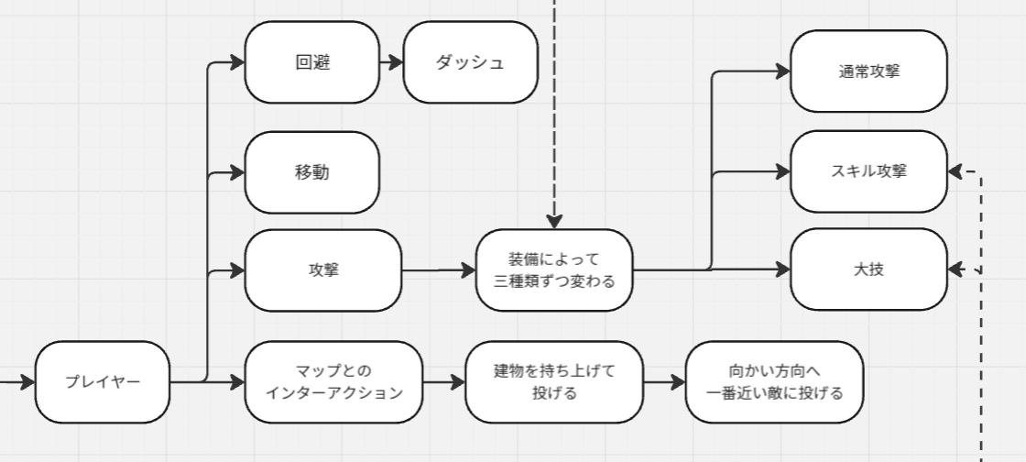

 |  | 通常攻撃 ➞ ボタンを押すと一回攻撃、CDタイム0.3秒 （1秒に3回攻撃程度） ➞ 刀かパンチかほかの何か要相談
 |  | スキル/大技 ➞ チャージエネルギーによって発動可能になる
 |  |  | チャージエネルギー： 破壊でチャージされる、パーセンテージ管理。最大100%まで溜めることができる。

 | 通常攻撃
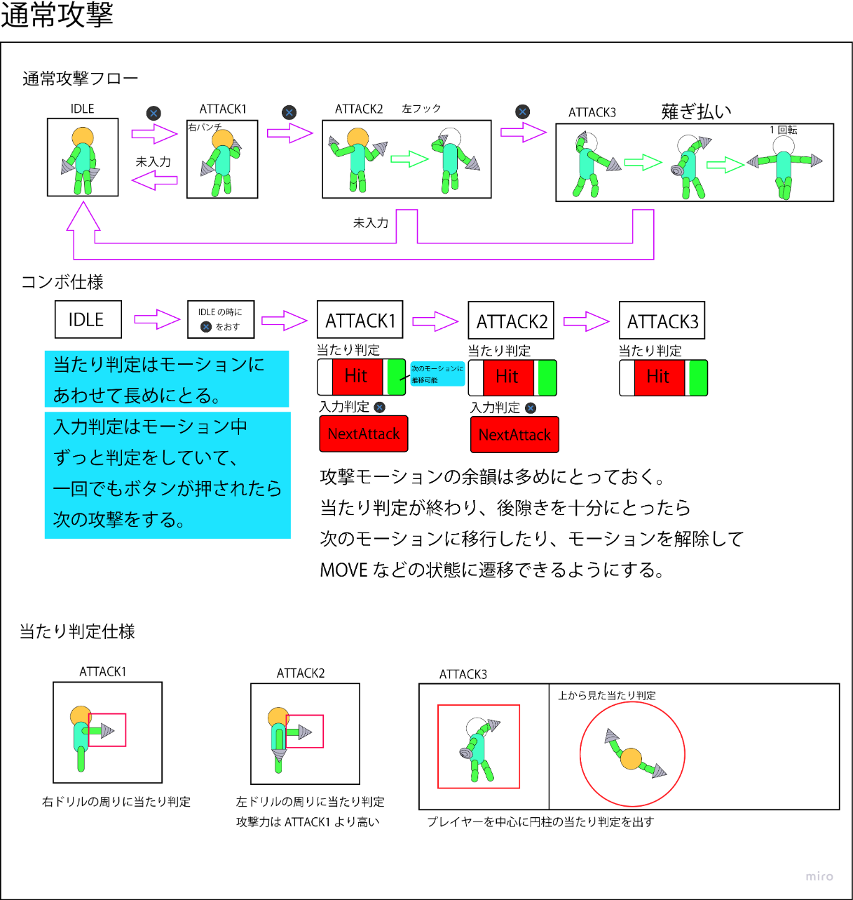
 | 攻撃は3段階
 | どのキャラクターもパンチが基本、近接のみ

 | コンボ入力判定値
 | 1秒以内に入力判定があればコンボ
 | 想定ターゲット次第で短縮

 | フルヒットで5～10％削れるのが理想

 | キャラクター基本情報

 | 通常攻撃の値、アニメーションは全キャラクター統一
 | エネミーや建物を破壊するとエネルギーを入手できる
 | エネルギーを一定値入手するとエネルギーを消費してスキル技・大技を発動する

 | スキル技・大技は1キャラクターにつき一つずつセットされる

 | キャラクター01

 | ドリルを扱うキャラクター
 | 想定ロール：バランサー
 | 中距離～近距離対応型

 | ■戦闘性能
 | 通常攻撃射程：1.5～2m程度 |  |  | 射程は右画像赤丸を中心として考える
 | 得意距離：近距離 |  |  | 赤丸から直立時の腕の距離を50cmとすると、通常攻撃射程は最大1.5m程度が望ましい
 | 苦手距離：遠距離

 | ■スキル運用
 | スキル回転率：中
 | エネルギー：最大100%、スキル技は50%、大技は100%で使用可能

 | ■耐久性能
 | HP：100
 | 防御倍率：1.0
 | 被弾時硬直：0.1 m/s
 | ※デバッグ時に要修正

 | スキル技

 | キャラクターによって技の内容は変化する
 | ドリル・刀(大剣)・レーザーガン

 | チャージエネルギーが任意の値まで溜まったときに使用できる技
 | キャラクターによってスキル技が使用できる値は変化する

 | フルヒットで３割程度削れるダメージ量が理想

 | キャラクター01

 | ドリルを扱うキャラクター
 | プレイヤーが前方向にドリルを発射する
 | 発射して0.2秒間硬直
 | 敵や建物などのオブジェクトに衝突したら敵や建物が破壊されるまでその場に留まって攻撃をしつづける
 | 飛翔中は最大飛距離を超えるまで消滅しない、最大飛距離を超えると減衰し消滅
 | 発動中弱ダメージでは技発動は停止しないが強ダメージがヒットした場合、停止する

 | 消費エネルギー量：50%
 | ※エネミー量、建物の数などエネルギーの集めやすさ次第で変動

 | 初期飛距離：5m
 | 飛翔速度：20～25m/s
 | 着弾した後消滅するまでの時間：0.4秒
 | ※マップの規模で変動

 | ヒット時
 | 1～2回目：高ダメージ
 | 3～4回目：中ダメージ
 | 4～回以降：低ダメージ
 | ※当てた瞬間が一番気持ちいい設計に

 | 大技（必殺技）

 | チャージエネルギーが最大まで溜まっているときに使用可能
 | キャラクターによって技の内容は変化する

 | キャラクター01

 | ドリルを扱うキャラクター
 | プレイヤーが大きなドリルに変形し、プレイヤーが向いている方向に前進する
 | 前進時、左スティックを動かして任意の方向へ移動することが可能
 | 発動中はダメージを受けない
 | オブジェクトやエネミーに衝突しても停止せずに進み続ける
 | エネルギーゲージが０になるまで使い続けることができる

 | 消費エネルギー量：100%
 | ※エネルギーゲージの最大値
 | １秒当たり10%程度の消費

 | 持ち上げる/投げる

 | 持ち上げ可能な建物に近づくとUIで操作提示、ボタンを押すと持ち上げる ➞ 抱きつくか頭超えて挙げるか動き要相談

 | 持ち上げる状態で同一ボタンを押すと、向かい方向に一番近い敵になげる（現在狙われる目標にUI提示ある）

 | 回避

 | ボタンを押すと、移動を入力している方向に回避（移動中でないと後ろへ回避して停止）

EOF

アイテム
アイテム

建物を20個ほど破壊するたびにアイテムがランダムで出現
体力回復・移動速度上昇・アーマーの3種類から抽選
無敵は出現確率が一番低く設定する

体力回復

プレイヤーの体力が回復する | ビジュアル参考
アクション系のゲームが苦手なプレイヤーでもクリアしやすくする目的 | 正面 |  | 側面・背面 |  | 上
増加量：最大体力の2割程度。バランスを見て調整

 |  | オイル缶の様な見た目
 |  | しずくの色は目立つような配色に

移動速度上昇

一定時間プレイヤーの移動速度が上昇する | ビジュアル参考
街の破壊速度や敵の攻撃を避けやすくなる目的
上昇量：プレイヤー通常速度×1.5
効果時間：４秒

試遊時に敵が無力化されていないか（敵の攻撃が当たらなすぎる、敵がプレイヤーに
ほとんど追いつけていないなど）、制御不能に陥っていないかを確認し、調整

 |  | ターボのような見た目
 |  | カービィのウィリーバイクも参考になるかも

アーマー
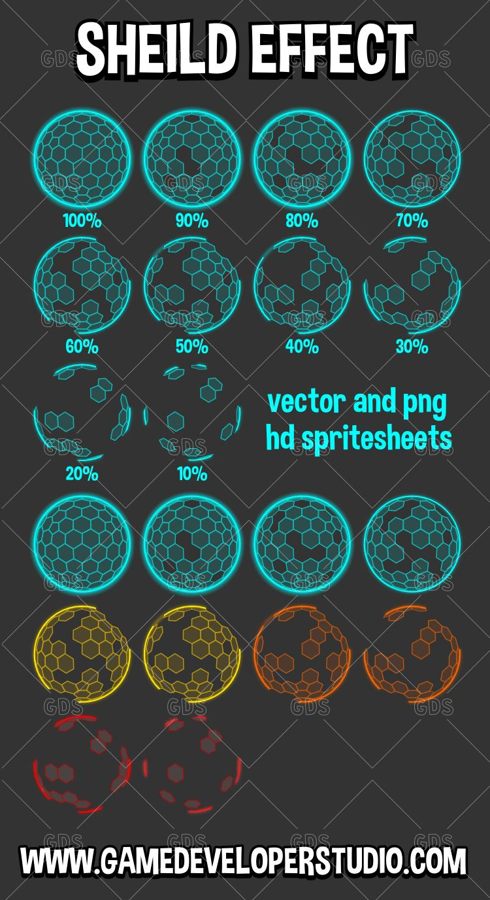
一定時間プレイヤーにアーマーが装備される | ビジュアル参考
初心者救済目的のアイテム、少しの間危険地帯に突っ込んでいっても安心
効果量：100（プレイヤーの初期体力と同じ数値に） |  |  |  | プレイヤーの周りに球状のバリアを展開
効果時間：6秒 |  |  |  | 右の画像を参考にアーマーの減少量で
 |  |  |  | バリアがだんだん剥がれていくのもいいかも……
試遊時にごり押しでクリアできてしまう可能性が見られたら削除や機能変更を検討

無敵

一定時間、敵の攻撃を全て無効化する状態 | ビジュアル参考
初心者救済、爽快感目的 |  |  |  | プレイヤーの周りにおどろおどろしいエフェクトとか？
出現確率は一番低い
効果時間：3秒

移動速度、攻撃率上昇もあるといいかも
例（追加する場合）
移動速度：プレイヤーの通常速度×2倍
攻撃率：プレイヤーの通常攻撃×2倍

